Sheet1
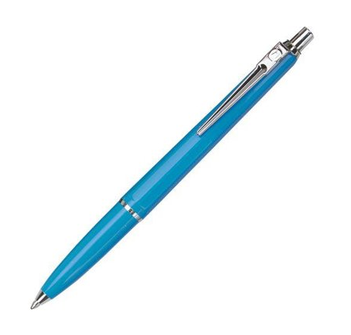

1.1 Užduotis: Sugalvokite kuo daugiau būdų (veiksmų) ištestuoti šratinuką (veikla fantazijai J)

Nr. | Atliekamas veiksmas | Laukiamas rezultatas | Komentaras
1. | Patikrinti ar rašo | Rašymas
2. | Kokia spalva rašo | Mėlyna ar juoda
3. | Ilgis, diametras su kitais tušinukais | Panašus į kitų tušinukų
4. | Ar pasispaudžia mygtukas | Fiksacija
5. | Ar lengvai pasispaudžia mygtukas | Patogumas
6. | Ar paspaudus mygtuką išlenda tušinuko šerdelė | Tinkamos funkcijos veikimo
7. | Ar ryškiai rašo | Kokybės
8. | Ar patogus rankoje | Patogumas
9. | Ar pakankamai lengvas palyginus su kitais tušinukais | Ar lengvas pakankamai, ar nepavargsta riešas
10. | Koks tušinuko svoris | Ar sveria panašiai kaip kiti tušinukai
11. | Ar atsidaro tušinuko konstrucija | Ar lengvai išsiardo
12. | Ar lengvai pasikeičia šerdelė | Paprastumas ar yra
13. | Ar rašalas nepavojingas organizmui | Netyčia patekus į burną
14. | Ar tušinuką lengvą sulaužyti | Ar pakankamai stiprus korpusas
15. | Ar galim pakeisti tušinuko rašymo spalvą | Ar ar galima lengvai pačiam sutaisyti
16. | Kiek ilgai galima su tušinuku rašyti kol pasibaigs rašalas | Ilgaamžiškumas lyginant su kitais tušinukais
17. | Ar ilgai rašant nepaskausta pirštų | Patogumas
18. | Ar tušinuko kabiklis lengvai užsikabina | Patogumas užsikabinant
19. | Ar tušinuko kabiklis tvirtas | Tvirtumas
20. | Ar įmanoma kabiklį pakeisti savarankiškai | Savarankiškumas taisant
21. | Ar tušinukas patogus mažesnei rankai | Ar pakankamai patogus
22. | Ar tušinukas patogus didesnei rankai | Ar pakankamai patogus
23. | Kiek ilgai galimai spausdynėti mygtuką kol jis sugenda | Ar pakankamai kokybiškas
24. | Kaip stipriai galima spausti mygtuką | Ilgaamžiškumas lyginant su kitais tušinukais
25. | Tušinuko numetimas nuo aukščio | Ar tušinukas atsparus smūgiams ir galima toliau naudotis
26. | Tušinuko perlaužimas pusiau | Ar galima toliau naudotis po sulaužymo
27. | Šerdeles stiprus paspaudimas į ant popieriaus rašant | Ar galima toliau naudotis po jėgos panaudojimo

